Hoja 1
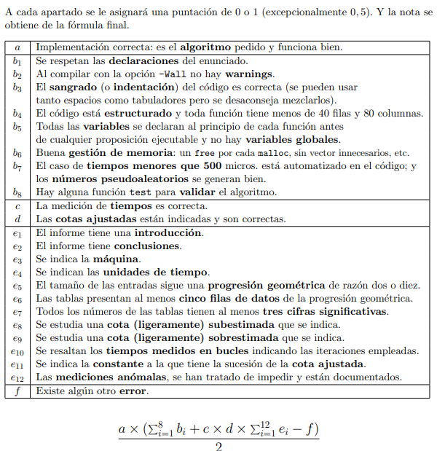
a | b1 | b2 | b3 | b4 | b5 | b6 | b7 | b8 | c | d | e1 | e2 | e3 | e4 | e5 | e6 | e7 | e8 | e9 | e10 | e11 | e12 | f | NOTA:
 |  |  |  |  |  |  |  |  |  |  |  |  |  |  |  |  |  |  |  |  |  |  |  | 0

